결함상세1
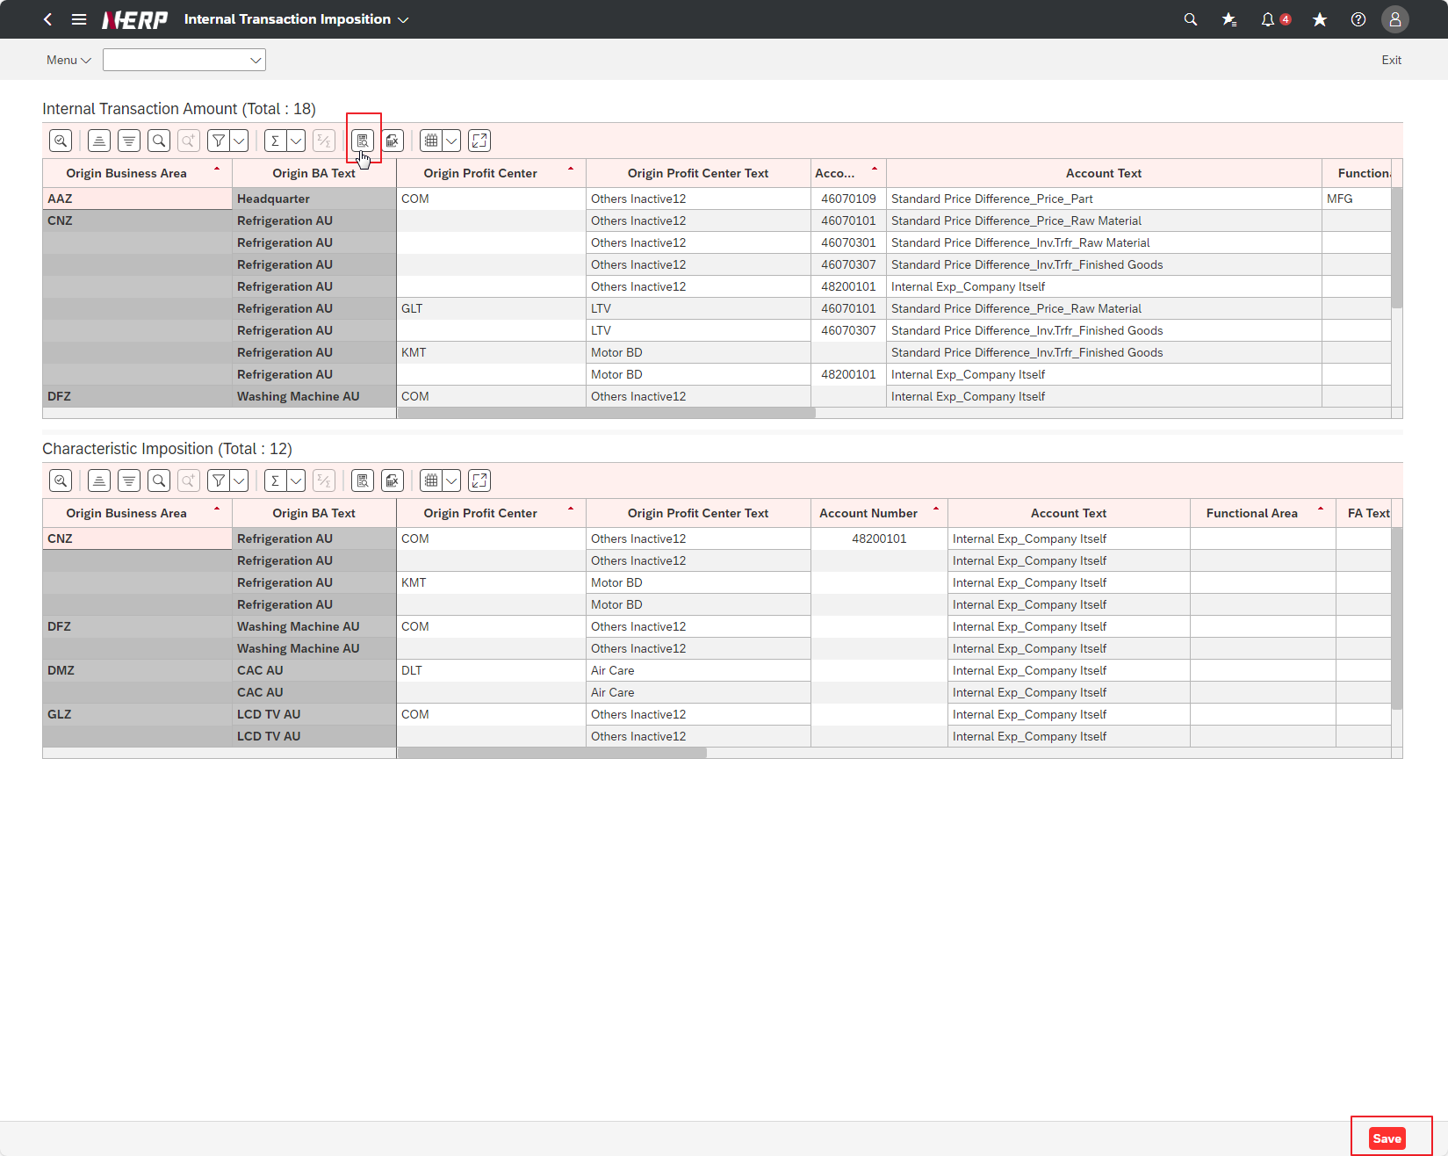
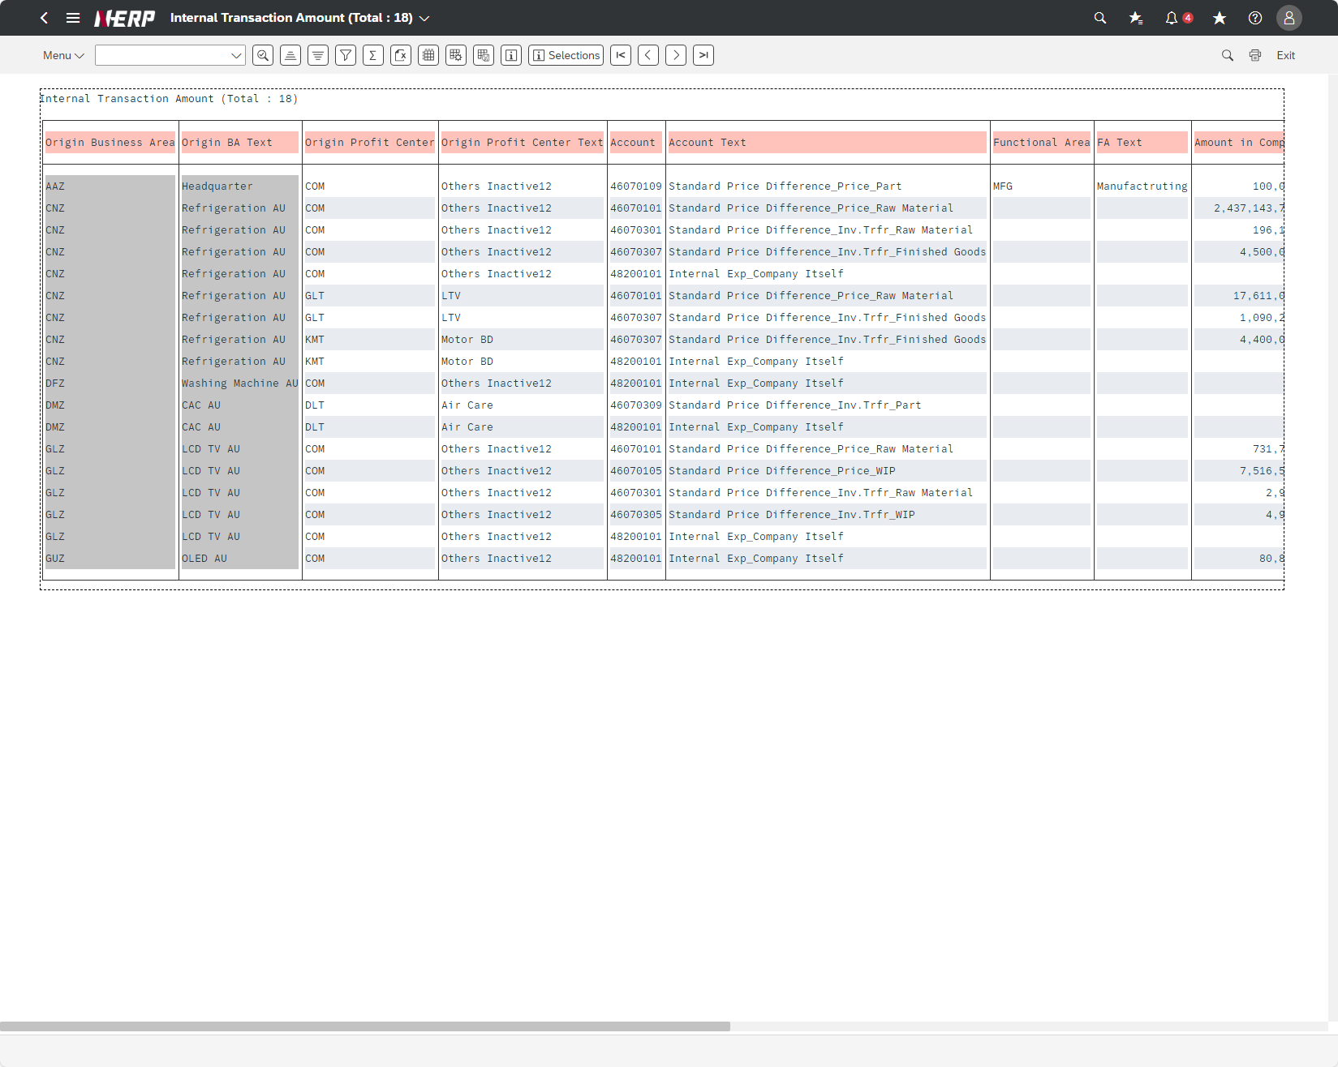
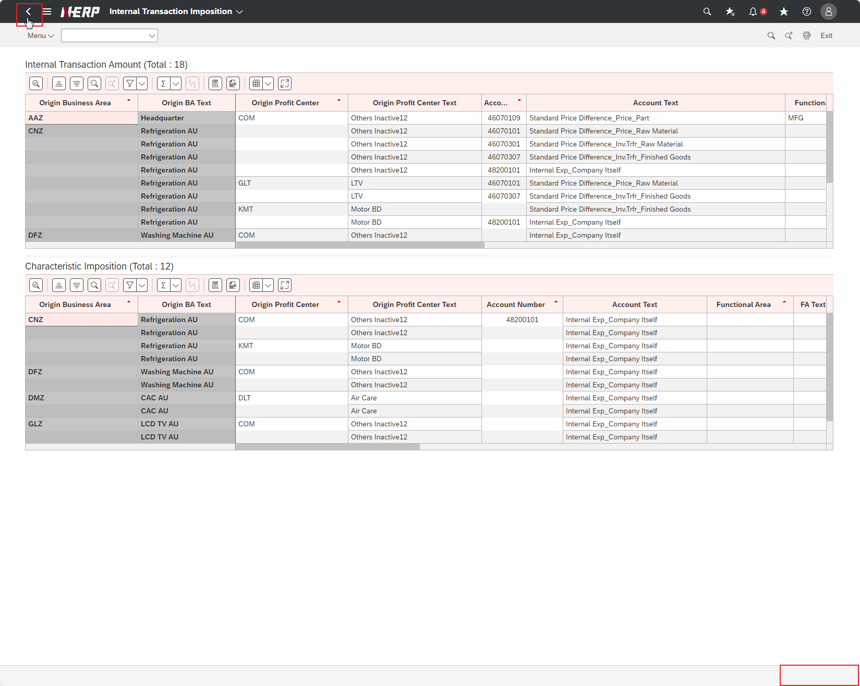

Case 1 : | UI/UX: Missing save button after clicking list output button and return. Need to click return twice to get the save button back

